Sheet1
1 | 1. Đưa group vào enable recommendation | Owner | Status
2 | 2. Advance search: không tương thích với profile mới.



3 | 4. Blog thiếu tagging |  | yes
4 | 5. Blograting: rate liên tục đc nhiều lần. |  | yes
5 | 6. Custom index: Chỉ thấy widget khi do chính mình kéo ra. |  | no
6 | 7. CV: Lỗi hiển thị top entries khi tạo thêm trường cho CV by admin. |  | yes
7 | 8. Testimony:
 | a. Không hiển thị danh sách friends. |  | yes
 | b. Lỗi khi post testimony via widget . |  | yes
 | c. Css |  | yes
8 | 1. Elggchat: Phải kích hoạt setting mới thấy friends online.
 | Không mở được cổ sổ chat trên IE
 | không tắt được sesion trong IE
9 | 2. Advertising: Thiếu lang
 | LOGO hiển thị kích thước quá lớn
10 | 3. Mutual friends: Mất widget.
11 | 4. Notebook: Check lại |  | No
12 | 5. Notification:
 | a. Không update notify by ajax. |  | yes
 | b. Comment on Blog entry: lỗi - user comment -> các user đã comment bên trên không nhận được |  | yes
 | c. Wrong text display in notification |  | yes
 | i. User commend on blog + title. |  | yes
 | a. User must be admin to receive notification |  | yes
 | b. Notification của Hoaild (k phải là admin). : do hệ thống xuất notify bị lỗi |  | yes
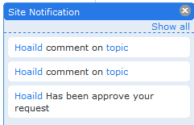

13 | 1. Friends Dialog: GET http://localhost/snorg/query.php?action=GetFriends&owner=0 500 Internal Server Error |  | yes
14 | 2. Profile: Lỗi khi edit profile. - không save được |  | yes
15 | 3. Stick: phải reenable mới tạo được category. |  | yes
16 | 4. Riverdashboard: Cắt nội dung |  | yes
17 | 5. Photo album:
 | a. Không hiển thị hình ảnh khi view album http://localhost/snorg/pg/photos/album/57/album1 |  | yes
 | b. Lỗi JS: $("ul#tidypics_phototag_list li").quicksearch is not a function |  | no
18 | 1. Lỗi CSS:
 | a. Khi chưa login
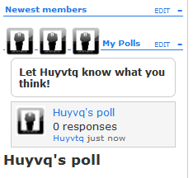

 | 1. Enable Recommedation: OK
 | 2. Calendar: OK
 | 3. Friend Rquest: OK
 | 4. Post wallpost on friends wallpost: OK
 | 5. Honour user: OK
 | Group - không invite friend được - lỗi notify?( join vẫn notify okie)
 | Photo không stick được tuy đã ở chế độ Public

